화면 흐름
앱 기본 설계서 |  |  |  | 담당자 | 반짝임 |  | 확인일

 |  |  |  |  | DNX | 다케야마 | 확인일 | 2021-04-28

화면 코드 | 000M4010M00 000M4010S00 000M4010S01 000M4010S02 000M4010S03 | 흐름 이름 | 현금 카드 발급/재발급 접수 흐름

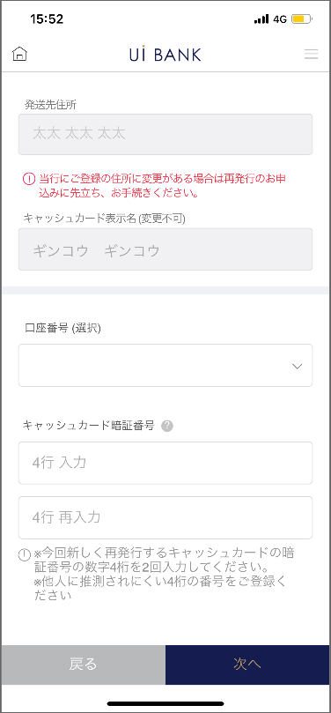 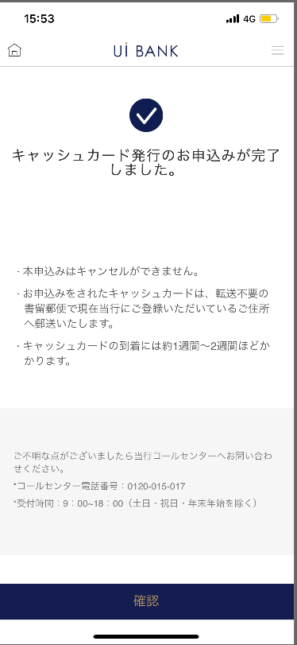 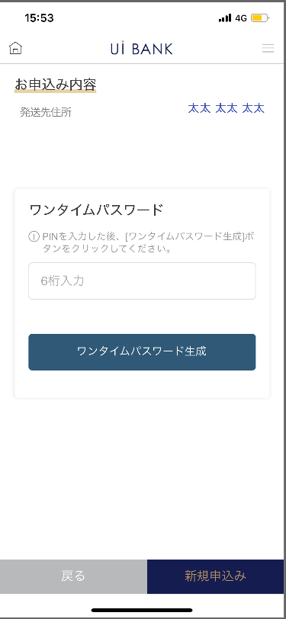
STEP1
STEP2
STEP3
STEP4

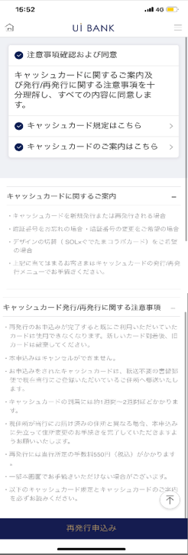
☆

보충 설명:
☆：UI 은행님의 로고 삽입에 영향을 주어 표제의 타이틀에 로고가 삽입되고 있습니다. 최신판의 것으로는 디자인의 관계상 「재발행 신청」이라고 타이틀 표기하고 있습니다. 희망의 문언등 있으면 상담해 주시면 감사하겠습니다.

000M4010S00_화면 레이아웃
앱 기본 설계서 |  |  |  |  |  |  |  |  | 담당자 | 반짝임 |  |  | 확인일

 |  |  |  |  |  |  |  |  |  | DNX | 다케야마 |  | 확인일 | 2021-04-28

요건 충족표 No. | 43 | 카테고리 | App PKG | 레벨 1 | 레벨 2 | 레벨 3 |  | 레벨 4 | 레벨 5
 |  |  |  | 모바일 앱 | 기본 기능 | MENU

요건 충족표 No. | - | 카테고리 | AITHERPKG | 레벨 1 | 레벨 2 | 레벨 3 |  | 레벨 4 | 레벨 5
 |  |  |  | - | - | -

화면 코드 | 000M4010S00 | 화면명 | 설정/캐시 카드/발행 재발행 접수

화면 레이아웃: |  |  |  |  |  |  | 화면 설명:

 |  |  |  |  |  |  | - 현금 카드 발급에 관한 안내를 표시.
1
2
3
4
5
6

 |  |  |  |  |  |  | 항목 설명

 |  |  |  |  |  |  | 항번 | 조작 | 선택/입력 내용 |  |  | 비고 |  | AiTHER와의 협력 (참조 소스 데이터)

 |  |  |  |  |  |  | 1 | 클릭 | - |  |  | - |  | -
 |  |  |  |  |  |  | 2 | 클릭 | - |  |  | - |  | -
 |  |  |  |  |  |  | 3 | 클릭 | - |  |  | - |  | -
 |  |  |  |  |  |  | 4 | － | 항상 표시 |  |  | - |  | -
 |  |  |  |  |  |  | 5 | － | 항상 표시 |  |  | - |  | -
 |  |  |  |  |  |  | 6 | 클릭 | - |  |  | 000M4010S01로 전환 |  | -
 |  |  |  |  |  |  | 7
 |  |  |  |  |  |  | 8
 |  |  |  |  |  |  | 9
 |  |  |  |  |  |  | 10
 |  |  |  |  |  |  | 11
 |  |  |  |  |  |  | 12
 |  |  |  |  |  |  | 13
 |  |  |  |  |  |  | 14
 |  |  |  |  |  |  | 15
 |  |  |  |  |  |  | 키라보시 님 코멘트 & 디자인 변경 코멘트 (요구 사항 정의 참조) |  |  |  |  |  |  | 대응 확인
 |  |  |  |  |  |  | No. | 내용
 |  |  |  |  |  |  | 1 | 현금 카드 디자인이 한 종류이므로 디자인 선택 항목을 삭제합니다. |  |  |  |  |  | 본 화면 대응 완료
 |  |  |  |  |  |  | 2 | 현금 카드 규정, 안내를 규정 작성 후에 변경해, PDF를 바꿉니다 |  |  |  |  |  | 항번 2・3・4・5・ 대응 예정
 |  |  |  |  |  |  | 3 | 발행 / 재발행 접수 → 재발행 신청으로 문장을 변경하고 싶다 |  |  |  |  |  | 항번6 대응제
 |  |  |  |  |  |  | 4 | 발행 / 재발행 → 재발행 신청으로 문장을 변경하고 글꼴을 크게하고 싶다 |  |  |  |  |  | 항번6 대응제
 |  |  |  |  |  |  | 5
 |  |  |  |  |  |  | 6
 |  |  |  |  |  |  | 7
 |  |  |  |  |  |  | 8
 |  |  |  |  |  |  | 9
 |  |  |  |  |  |  | 10

000M4010S01_화면 레이아웃
앱 기본 설계서 |  |  |  |  |  |  |  |  | 담당자 | 반짝임 |  |  | 확인일

 |  |  |  |  |  |  |  |  |  | DNX | 다케야마 |  | 확인일 | 2021-04-28

요건 충족표 No. | 43 | 카테고리 | App PKG | 레벨 1 | 레벨 2 | 레벨 3 |  | 레벨 4 | 레벨 5
 |  |  |  | 모바일 앱 | 기본 기능 | MENU

요건 충족표 No. | - | 카테고리 | AITHERPKG | 레벨 1 | 레벨 2 | 레벨 3 |  | 레벨 4 | 레벨 5
 |  |  |  | - | - | -

화면 코드 | 000M4010S01 | 화면명 | 설정/캐시 카드/발행 재발행 접수

화면 레이아웃: |  |  |  |  |  |  | 화면 설명:

 |  |  |  |  |  |  | - 현금 카드 발급을 수행하는 계좌 번호를 선택합니다. - 재발행 이유 선택(신규 발행의 경우 숨김) - 분실/도난/파손/자기 불량/비밀번호 실념·변경/디자인 전환 숨김)
1
2
3
4
5
6
7
8
9
10
11

 |  |  |  |  |  |  | 항목 설명

 |  |  |  |  |  |  | 항번 | 조작 | 선택/입력 내용 |  |  | 비고 |  | AiTHER와의 협력 (참조 소스 데이터)

 |  |  |  |  |  |  | 1 | － | 항상 표시 |  |  | - |  | -
 |  |  |  |  |  |  | 2 | 표시 | - |  |  | 집 주소 자동 표시 |  | 0001
 |  |  |  |  |  |  | 3 | － | 항상 표시 |  |  | - |  | -
 |  |  |  |  |  |  | 4 | 표시 | - |  |  | 통장 표시 이름 자동 표시 |  | 0001
 |  |  |  |  |  |  | 5 | 풀다운 | - |  |  | 보통 예금만 표시 |  | 0210
 |  |  |  |  |  |  | 6 | － | 항상 표시 |  |  | - |  | -
 |  |  |  |  |  |  | 7 | 입력 | 현금 카드 비밀번호 4자리 입력 |  |  | - |  | -
 |  |  |  |  |  |  | 8 | 입력 | 현금 카드 비밀번호 4자리 재입력 |  |  | - |  | -
 |  |  |  |  |  |  | 9 | － | 항상 표시 |  |  | - |  | -
 |  |  |  |  |  |  | 10 | 클릭 | - |  |  | 000M4010S00으로 전환 |  | -
 |  |  |  |  |  |  | 11 | 클릭 | - |  |  | 000M4010S02로 전환 |  | -
 |  |  |  |  |  |  | 12
 |  |  |  |  |  |  | 13
 |  |  |  |  |  |  | 14
 |  |  |  |  |  |  | 15
 |  |  |  |  |  |  | 키라보시 님 코멘트 & 디자인 변경 코멘트 (요구 사항 정의 참조) |  |  |  |  |  |  | 대응 확인
 |  |  |  |  |  |  | No. | 내용
 |  |  |  |  |  |  | 1 | 현금 카드 디자인이 한 종류이므로 디자인 선택 항목을 삭제합니다. |  |  |  |  |  | 본 화면 대응 완료
 |  |  |  |  |  |  | 2 | 발행 수수료를 1,100엔으로 변경합니다 |  |  |  |  |  | 대응제(추가 요건으로 수수료 징수 없음)
 |  |  |  |  |  |  | 3 | 본 화면의 이용에 앞서 → 재발행 신청에 앞서 문장을 변경하고 싶다 |  |  |  |  |  | 항번3 대응제
 |  |  |  |  |  |  | 4 | 계좌 번호 → 계좌 번호 (선택)로 문장을 변경하고 싶습니다. |  |  |  |  |  | 항번 5 대응제
 |  |  |  |  |  |  | 5 | 사용을 중지하는 현금 카드 번호 → 현금 카드 번호 (자동 입력)로 문장을 변경하고 싶습니다. |  |  |  |  |  | 삭제하고 있습니다.
 |  |  |  |  |  |  | 6 | 캐시 카드 표시 이름 → 캐시 카드 표시 이름 (변경 불가)으로 문장을 변경하고 싶습니다. |  |  |  |  |  | 항번 4 대응제
 |  |  |  |  |  |  | 7 | 출금 계좌 → 출금 계좌 (선택)로 문장을 변경하고 싶습니다. |  |  |  |  |  | 대응제(추가 요건으로 수수료 징수 없음)
 |  |  |  |  |  |  | 8 | 뒤로 다음 글꼴을 늘리고 싶습니다. |  |  |  |  |  | 항번 10・11 대응제
 |  |  |  |  |  |  | 9
 |  |  |  |  |  |  | 10

000M4010S02_화면 레이아웃
앱 기본 설계서 |  |  |  |  |  |  |  |  | 담당자 | 반짝임 |  |  | 확인일

 |  |  |  |  |  |  |  |  |  | DNX | 다케야마 |  | 확인일 | 2021-04-28

요건 충족표 No. | 43 | 카테고리 | App PKG | 레벨 1 | 레벨 2 | 레벨 3 |  | 레벨 4 | 레벨 5
 |  |  |  | 모바일 앱 | 기본 기능 | MENU

요건 충족표 No. | - | 카테고리 | AITHERPKG | 레벨 1 | 레벨 2 | 레벨 3 |  | 레벨 4 | 레벨 5
 |  |  |  | - | - | -

화면 코드 | 000M4010S02 | 화면명 | 설정/캐시 카드/발행 재발행 접수

화면 레이아웃: |  |  |  |  |  |  | 화면 설명:

1
2
3
4
5
6
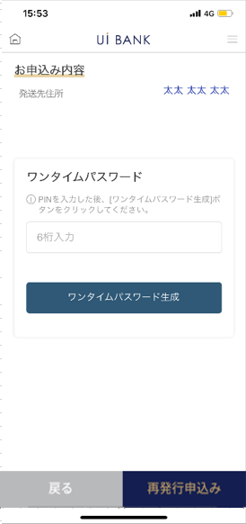 |  |  |  |  |  |  | - 입력 내용 확인. - 보안 매체 인증

 |  |  |  |  |  |  | 항목 설명

 |  |  |  |  |  |  | 항번 | 조작 | 선택/입력 내용 |  |  | 비고 |  | AiTHER와의 협력 (참조 소스 데이터)

 |  |  |  |  |  |  | 1 | 표시 | - |  |  | - |  | 0001
 |  |  |  |  |  |  | 2 | － | 항상 표시 |  |  | - |  | -
 |  |  |  |  |  |  | 3 | 입력 | - |  |  | - |  | -
 |  |  |  |  |  |  | 4 | 클릭 | - |  |  | - |  | -
 |  |  |  |  |  |  | 5 | 클릭 | - |  |  | 000M4010S01로 전환 |  | -
 |  |  |  |  |  |  | 6 | 클릭 | - |  |  | 000M4010S03으로 전환 |  | -
 |  |  |  |  |  |  | 7
 |  |  |  |  |  |  | 8
 |  |  |  |  |  |  | 9
 |  |  |  |  |  |  | 10
 |  |  |  |  |  |  | 11
 |  |  |  |  |  |  | 12
 |  |  |  |  |  |  | 13
 |  |  |  |  |  |  | 14
 |  |  |  |  |  |  | 15
 |  |  |  |  |  |  | 키라보시 님 코멘트 & 디자인 변경 코멘트 (요구 사항 정의 참조) |  |  |  |  |  |  | 대응 확인
 |  |  |  |  |  |  | No. | 내용
 |  |  |  |  |  |  | 1 | 모든 보안 매체는 일회용 비밀번호로 통합됩니다 (PIN 입력 → 일회용 비밀번호 입력) |  |  |  |  |  | 항번2 대응제
 |  |  |  |  |  |  | 2 | 디자인은 1 종류이기 때문에, 현금 카드 디자인의 항목은 삭제합니다 |  |  |  |  |  | 본 화면 대응 완료
 |  |  |  |  |  |  | 3 | 다음 → 재발행 신청으로 문장을 변경하고 글꼴을 크게하고 싶습니다. |  |  |  |  |  | 항번6 대응제
 |  |  |  |  |  |  | 4
 |  |  |  |  |  |  | 5
 |  |  |  |  |  |  | 6
 |  |  |  |  |  |  | 7
 |  |  |  |  |  |  | 8
 |  |  |  |  |  |  | 9
 |  |  |  |  |  |  | 10

000M4010S03_화면 레이아웃
앱 기본 설계서 |  |  |  |  |  |  |  |  | 담당자 | 반짝임 |  |  | 확인일

 |  |  |  |  |  |  |  |  |  | DNX | 다케야마 |  | 확인일 | 2021-04-28

요건 충족표 No. | 43 | 카테고리 | App PKG | 레벨 1 | 레벨 2 | 레벨 3 |  | 레벨 4 | 레벨 5
 |  |  |  | 모바일 앱 | 기본 기능 | MENU

요건 충족표 No. | - | 카테고리 | AITHERPKG | 레벨 1 | 레벨 2 | 레벨 3 |  | 레벨 4 | 레벨 5
 |  |  |  | - | - | -

화면 코드 | 000M4010S03 | 화면명 | 설정/캐시 카드/발행 재발행 접수

화면 레이아웃: |  |  |  |  |  |  | 화면 설명:

 |  |  |  |  |  |  | - 신청 완료 화면
1
2
3
4

 |  |  |  |  |  |  | 항목 설명

 |  |  |  |  |  |  | 항번 | 조작 | 선택/입력 내용 |  |  | 비고 |  | AiTHER와의 협력 (참조 소스 데이터)

 |  |  |  |  |  |  | 1 | － | 항상 표시 |  |  | - |  | -
 |  |  |  |  |  |  | 2 | － | 항상 표시 |  |  | - |  | -
 |  |  |  |  |  |  | 3 | － | 항상 표시 |  |  | - |  | -
 |  |  |  |  |  |  | 4 | 클릭 | - |  |  | A0100S32로 전환 |  | -
 |  |  |  |  |  |  | 5
 |  |  |  |  |  |  | 6
 |  |  |  |  |  |  | 7
 |  |  |  |  |  |  | 8
 |  |  |  |  |  |  | 9
 |  |  |  |  |  |  | 10
 |  |  |  |  |  |  | 11
 |  |  |  |  |  |  | 12
 |  |  |  |  |  |  | 13
 |  |  |  |  |  |  | 14
 |  |  |  |  |  |  | 15
 |  |  |  |  |  |  | 키라보시 님 코멘트 & 디자인 변경 코멘트 (요구 사항 정의 참조) |  |  |  |  |  |  | 대응 확인
 |  |  |  |  |  |  | No. | 내용
 |  |  |  |  |  |  | 1 | 콜센터 전화번호 결정 후 문장 변경 |  |  |  |  |  | 항번 3 대응 예정
 |  |  |  |  |  |  | 2 | 완료 → 확인으로 문장을 변경하고 글꼴을 크게하고 싶습니다. |  |  |  |  |  | 항번 4 대응제
 |  |  |  |  |  |  | 3
 |  |  |  |  |  |  | 4
 |  |  |  |  |  |  | 5
 |  |  |  |  |  |  | 6
 |  |  |  |  |  |  | 7
 |  |  |  |  |  |  | 8
 |  |  |  |  |  |  | 9
 |  |  |  |  |  |  | 10

